Neu
 | Berechnungshilfe JAE und VZÄ

 | Firmenname:

 | 1. Kriterium KMU lt. EU-KMU-Definition (falls zutreffend, mit Verbund- und/oder Partnerunternehmen) 1.1. Berechnung: a) Lohn- und Gehaltsempfänger (inkl. Teilzeitkräfte und geringfügig Beschäftigte/Minijobber. Diese sind anteilig hinzuzurechnen.) b) für das Unternehmen tätige Personen, die in einem Unterordnungsverhältnis zu diesem stehen und nach nationalem Recht Arbeitnehmern gleichgestellt sind c) mitarbeitende Eigentümer d) Teilhaber, die eine regelmäßige Tätigkeit in dem Unternehmen ausüben und finanzielle Vorteile aus dem Unternehmen ziehen. Nicht berücksichtigt werden: Auszubildende oder in der beruflichen Ausbildung stehende Personen mit Lehr- oder Berufsausbildungsvertrag, Beschäftigte im Mutterschafts- oder Elternurlaub 1.2 Relevanz: Prüfung gemäß EU-KMU-Definition, weniger als 250 Beschäftigte in JAE, Grundlage für Förderfähigkeit 1.3 Bezugszeitraum und Nachweis: a) Bezugszeitraum letztes abgeschlossenes Geschäftsjahr zum Zeitpunkt der Erstberatung, Nachweis: Angaben Z-EU-S Interessenbekundung (Z574) b) Bezugszeitraum letztes abgeschlossenes Geschäftsjahr zum Zeitpunkt der Antragstellung (ggf. Aktualisierung), Nachweis: Angaben Z-EU-S Antragsmodul (Z627), KMU-Erklärung Unternehmen. |  |  |  |  | 3. Relevantes Rollenmodell (nur im KMU) 3.1 Berechnung: Zu berücksichtigende Personen analog Kriterium KMU (s. 1.1), jedoch als VZÄ. Ausnahme: geringfügig Beschäftigte (Minijobber) werden nicht mitgezählt. 3.2 Relevanz: Prüfung der Auswahl des relevanten Rollenmodells, VZÄ zum Start des Coaching, unter 10,0 VZÄ ist die Wahl des kleinen Modells möglich. Alternativ: Bei KMU mit mehr als 10 VZÄ kann, sofern die Voraussetzungen erfüllt sind, mit Bestätigung der Option "Organisationseinheit" ebenfalls das kleine Modell gewählt werden; Nachweis: IC Übersicht Teilnehmende
 | 2. Kriterium Beschäftigte (nur MA des antragstellenden KMU, ohne Verbund und/oder Partnerunternehmen) 2.1 Berechnung: Analog Kriterium KMU (1.). Ausnahme: Personen der Geschäftsführung und geringfügig Beschäftigte (Minijobber) werden nicht mitgezählt. Geschäftsführung wird dabei als Person mit vorherrschendem Einfluss gesehen, die das Unternehmen verantwortet und leitet. Synonyme: Inhaber, Eigentümer, Teilhaber, Geschäftsleitung, Vorstand, Gesellschafter. 2.2 Relevanz: a) Das KMU hatte im letzten abgeschlossenen Geschäftsjahr zum Zeitpunkt der Erstberatung mindestens eine sozialversicherungspflichtig Beschäftigte beziehungsweise einen sozialversicherungspflichtigen Beschäftigten in Vollzeit (Jahresarbeitseinheit, JAE)., vgl. programmspezifische Kriterien FRL 3.2), Nachweis: Angaben Z-EU-S Interessenbekundung (Z575). b) Das KMU muss zum Zeitpunkt der Erstberatung und zum Start des Coachings mindestens eine sozialver- sicherungspflichtig Beschäftigte beziehungsweise einen sozialversicherungspflichtigen Beschäftigten in Vollzeit (gemessen in Vollzeitäquivalenten – VZÄ) haben, Nachweise: Erklärungen Z-EU-S Interessenbekundung und IC Übersicht Teilnehmende.

 | Letztes abgeschlossenes Geschäftsjahr (vollständiger Zeitraum, z.B. 01.01.2025 - 31.12.2025): |  |  |  |  | Zeitpunkt (Monat, z.B. Februar 2026)

 | Kriterium KMU lt. EU-Definition: JAE gesamt (falls zutreffend, Verbund- und Partnerunternehmen berücksichtigen) |  |  |  | #DIV/0! | Kriterium Auswahl Rollenmodell - VZÄ (nur im KMU) | #DIV/0!
 | Programmspezifisches Kriterium: Krierium Beschäftigte - mindestens 1 JAE ohne Geschäftsführung und Minijobber (nur im KMU) |  |  |  | #DIV/0! | Kriterium Beschäftigte - mindestens 1 VZÄ (nur im KMU) | #DIV/0!

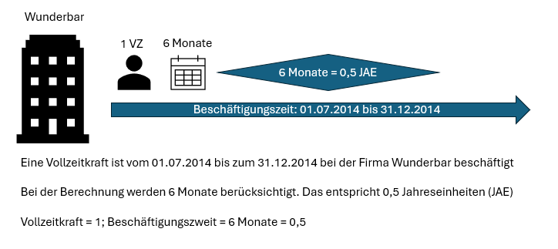
 | Bitte zunächst die gültige Vollzeit-Arbeitszeit eintragen (Grundlage für Berechnung JAE): |  | Vollzeit-Arbeitszeit/ Woche: |  | Wochenstunden
 |  |  |  |  |  | Falls Veränderungen der Wochenstunden, Zelle mit Wert überschreiben
 | Bitte in dieser Spalte über Dropdown Zutreffendes auswählen: | Wochenstunden laut Arbeitsvertrag | Einheit | Beschäftigungszeit in Monaten im Geschäftsjahr | JAE | Wochenstunden laut Arbeitsvertrag | VZÄ
 | Geschäftsführung |  | #DIV/0! |  | #DIV/0! |  | #DIV/0!
 | Geschäftsführung |  | #DIV/0! |  | #DIV/0! |  | #DIV/0!
 | Geschäftsführung |  | #DIV/0! |  | #DIV/0! |  | #DIV/0!
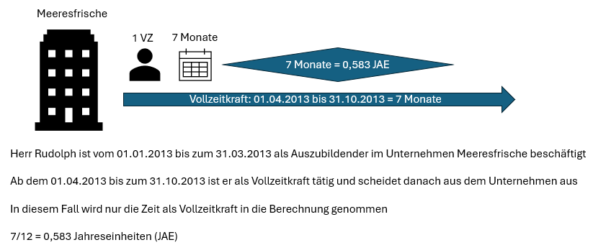
MA1 | Beschäftigte |  | #DIV/0! |  | #DIV/0! |  | #DIV/0!
MA2 | Beschäftigte |  | #DIV/0! |  | #DIV/0! |  | #DIV/0!
MA3 | Beschäftigte |  | #DIV/0! |  | #DIV/0! |  | #DIV/0!
MA4 | Minijobber |  | #DIV/0! |  | #DIV/0! |  | #DIV/0!
MA5 | Beschäftigte Verbund |  | #DIV/0! |  | #DIV/0! |  | #DIV/0!
MA6 | Beschäftigte Verbund |  | #DIV/0! |  | #DIV/0! |  | #DIV/0!
MA7 |  |  | #DIV/0! |  | #DIV/0! |  | #DIV/0!
MA8 |  |  | #DIV/0! |  | #DIV/0! |  | #DIV/0!
MA9 |  |  | #DIV/0! |  | #DIV/0! |  | #DIV/0!
MA10 |  |  | #DIV/0! |  | #DIV/0! |  | #DIV/0!
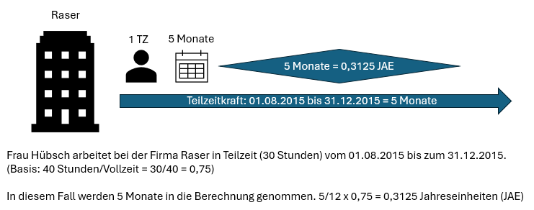
MA11 |  |  | #DIV/0! |  | #DIV/0! |  | #DIV/0!
MA12 |  |  | #DIV/0! |  | #DIV/0! |  | #DIV/0!
MA13 |  |  | #DIV/0! |  | #DIV/0! |  | #DIV/0!
MA14 |  |  | #DIV/0! |  | #DIV/0! |  | #DIV/0!
MA15 |  |  | #DIV/0! |  | #DIV/0! |  | #DIV/0!
MA16 |  |  | #DIV/0! |  | #DIV/0! |  | #DIV/0!
MA17 |  |  | #DIV/0! |  | #DIV/0! |  | #DIV/0!
MA18 |  |  | #DIV/0! |  | #DIV/0! |  | #DIV/0!
MA19 |  |  | #DIV/0! |  | #DIV/0! |  | #DIV/0!
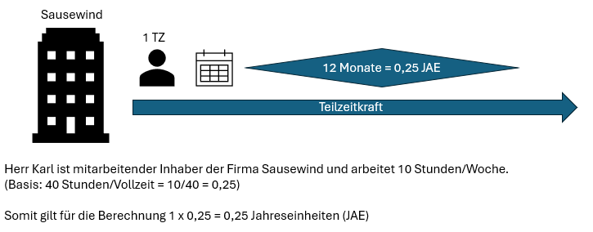
MA20 |  |  | #DIV/0! |  | #DIV/0! |  | #DIV/0!
MA21 |  |  | #DIV/0! |  | #DIV/0! |  | #DIV/0!
MA22 |  |  | #DIV/0! |  | #DIV/0! |  | #DIV/0!
MA23 |  |  | #DIV/0! |  | #DIV/0! |  | #DIV/0!
MA24 |  |  | #DIV/0! |  | #DIV/0! |  | #DIV/0!
MA25 |  |  | #DIV/0! |  | #DIV/0! |  | #DIV/0!
MA26 |  |  | #DIV/0! |  | #DIV/0! |  | #DIV/0!
MA27 |  |  | #DIV/0! |  | #DIV/0! |  | #DIV/0!
MA28 |  |  | #DIV/0! |  | #DIV/0! |  | #DIV/0!
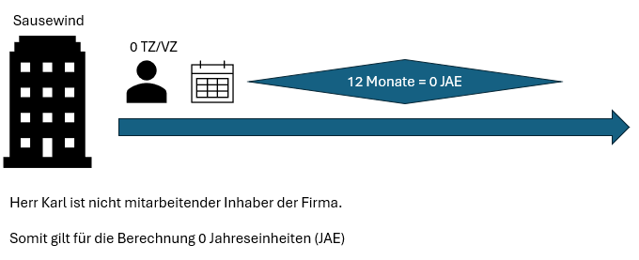
MA29 |  |  | #DIV/0! |  | #DIV/0! |  | #DIV/0!
MA30 |  |  | #DIV/0! |  | #DIV/0! |  | #DIV/0!
MA31 |  |  | #DIV/0! |  | #DIV/0! |  | #DIV/0!
MA32 |  |  | #DIV/0! |  | #DIV/0! |  | #DIV/0!
MA33 |  |  | #DIV/0! |  | #DIV/0! |  | #DIV/0!
MA34 |  |  | #DIV/0! |  | #DIV/0! |  | #DIV/0!
MA35 |  |  | #DIV/0! |  | #DIV/0! |  | #DIV/0!
MA36 |  |  | #DIV/0! |  | #DIV/0! |  | #DIV/0!
MA37 |  |  | #DIV/0! |  | #DIV/0! |  | #DIV/0!
MA38 |  |  | #DIV/0! |  | #DIV/0! |  | #DIV/0!
MA39 |  |  | #DIV/0! |  | #DIV/0! |  | #DIV/0!
MA40 |  |  | #DIV/0! |  | #DIV/0! |  | #DIV/0!
MA41 |  |  | #DIV/0! |  | #DIV/0! |  | #DIV/0!
MA42 |  |  | #DIV/0! |  | #DIV/0! |  | #DIV/0!
MA43 |  |  | #DIV/0! |  | #DIV/0! |  | #DIV/0!
MA44 |  |  | #DIV/0! |  | #DIV/0! |  | #DIV/0!
MA45 |  |  | #DIV/0! |  | #DIV/0! |  | #DIV/0!
MA46 |  |  | #DIV/0! |  | #DIV/0! |  | #DIV/0!
MA47 |  |  | #DIV/0! |  | #DIV/0! |  | #DIV/0!
MA48 |  |  | #DIV/0! |  | #DIV/0! |  | #DIV/0!
MA49 |  |  | #DIV/0! |  | #DIV/0! |  | #DIV/0!
MA50 |  |  | #DIV/0! |  | #DIV/0! |  | #DIV/0!
MA51 |  |  | #DIV/0! |  | #DIV/0! |  | #DIV/0!
MA52 |  |  | #DIV/0! |  | #DIV/0! |  | #DIV/0!
MA53 |  |  | #DIV/0! |  | #DIV/0! |  | #DIV/0!
MA54 |  |  | #DIV/0! |  | #DIV/0! |  | #DIV/0!
MA55 |  |  | #DIV/0! |  | #DIV/0! |  | #DIV/0!
MA56 |  |  | #DIV/0! |  | #DIV/0! |  | #DIV/0!
MA57 |  |  | #DIV/0! |  | #DIV/0! |  | #DIV/0!
MA58 |  |  | #DIV/0! |  | #DIV/0! |  | #DIV/0!
MA59 |  |  | #DIV/0! |  | #DIV/0! |  | #DIV/0!
MA60 |  |  | #DIV/0! |  | #DIV/0! |  | #DIV/0!
MA61 |  |  | #DIV/0! |  | #DIV/0! |  | #DIV/0!
MA62 |  |  | #DIV/0! |  | #DIV/0! |  | #DIV/0!
MA63 |  |  | #DIV/0! |  | #DIV/0! |  | #DIV/0!
MA64 |  |  | #DIV/0! |  | #DIV/0! |  | #DIV/0!
MA65 |  |  | #DIV/0! |  | #DIV/0! |  | #DIV/0!
MA66 |  |  | #DIV/0! |  | #DIV/0! |  | #DIV/0!
MA67 |  |  | #DIV/0! |  | #DIV/0! |  | #DIV/0!
MA68 |  |  | #DIV/0! |  | #DIV/0! |  | #DIV/0!
MA69 |  |  | #DIV/0! |  | #DIV/0! |  | #DIV/0!
MA70 |  |  | #DIV/0! |  | #DIV/0! |  | #DIV/0!
MA71 |  |  | #DIV/0! |  | #DIV/0! |  | #DIV/0!
MA72 |  |  | #DIV/0! |  | #DIV/0! |  | #DIV/0!
MA73 |  |  | #DIV/0! |  | #DIV/0! |  | #DIV/0!
MA74 |  |  | #DIV/0! |  | #DIV/0! |  | #DIV/0!
MA75 |  |  | #DIV/0! |  | #DIV/0! |  | #DIV/0!
MA76 |  |  | #DIV/0! |  | #DIV/0! |  | #DIV/0!
MA77 |  |  | #DIV/0! |  | #DIV/0! |  | #DIV/0!
MA78 |  |  | #DIV/0! |  | #DIV/0! |  | #DIV/0!
MA79 |  |  | #DIV/0! |  | #DIV/0! |  | #DIV/0!
MA80 |  |  | #DIV/0! |  | #DIV/0! |  | #DIV/0!
MA81 |  |  | #DIV/0! |  | #DIV/0! |  | #DIV/0!
MA82 |  |  | #DIV/0! |  | #DIV/0! |  | #DIV/0!
MA83 |  |  | #DIV/0! |  | #DIV/0! |  | #DIV/0!
MA84 |  |  | #DIV/0! |  | #DIV/0! |  | #DIV/0!
MA85 |  |  | #DIV/0! |  | #DIV/0! |  | #DIV/0!
MA86 |  |  | #DIV/0! |  | #DIV/0! |  | #DIV/0!
MA87 |  |  | #DIV/0! |  | #DIV/0! |  | #DIV/0!
MA88 |  |  | #DIV/0! |  | #DIV/0! |  | #DIV/0!
MA89 |  |  | #DIV/0! |  | #DIV/0! |  | #DIV/0!
MA90 |  |  | #DIV/0! |  | #DIV/0! |  | #DIV/0!
MA91 |  |  | #DIV/0! |  | #DIV/0! |  | #DIV/0!
MA92 |  |  | #DIV/0! |  | #DIV/0! |  | #DIV/0!
MA93 |  |  | #DIV/0! |  | #DIV/0! |  | #DIV/0!
MA94 |  |  | #DIV/0! |  | #DIV/0! |  | #DIV/0!
MA95 |  |  | #DIV/0! |  | #DIV/0! |  | #DIV/0!
MA96 |  |  | #DIV/0! |  | #DIV/0! |  | #DIV/0!
MA97 |  |  | #DIV/0! |  | #DIV/0! |  | #DIV/0!
MA98 |  |  | #DIV/0! |  | #DIV/0! |  | #DIV/0!
MA99 |  |  | #DIV/0! |  | #DIV/0! |  | #DIV/0!
MA100 |  |  | #DIV/0! |  | #DIV/0! |  | #DIV/0!
MA101 |  |  | #DIV/0! |  | #DIV/0! |  | #DIV/0!
MA102 |  |  | #DIV/0! |  | #DIV/0! |  | #DIV/0!
MA103 |  |  | #DIV/0! |  | #DIV/0! |  | #DIV/0!
MA104 |  |  | #DIV/0! |  | #DIV/0! |  | #DIV/0!
MA105 |  |  | #DIV/0! |  | #DIV/0! |  | #DIV/0!
MA106 |  |  | #DIV/0! |  | #DIV/0! |  | #DIV/0!
MA107 |  |  | #DIV/0! |  | #DIV/0! |  | #DIV/0!
MA108 |  |  | #DIV/0! |  | #DIV/0! |  | #DIV/0!
MA109 |  |  | #DIV/0! |  | #DIV/0! |  | #DIV/0!
MA110 |  |  | #DIV/0! |  | #DIV/0! |  | #DIV/0!
MA111 |  |  | #DIV/0! |  | #DIV/0! |  | #DIV/0!
MA112 |  |  | #DIV/0! |  | #DIV/0! |  | #DIV/0!
MA113 |  |  | #DIV/0! |  | #DIV/0! |  | #DIV/0!
MA114 |  |  | #DIV/0! |  | #DIV/0! |  | #DIV/0!
MA115 |  |  | #DIV/0! |  | #DIV/0! |  | #DIV/0!
MA116 |  |  | #DIV/0! |  | #DIV/0! |  | #DIV/0!
MA117 |  |  | #DIV/0! |  | #DIV/0! |  | #DIV/0!
MA118 |  |  | #DIV/0! |  | #DIV/0! |  | #DIV/0!
MA119 |  |  | #DIV/0! |  | #DIV/0! |  | #DIV/0!
MA120 |  |  | #DIV/0! |  | #DIV/0! |  | #DIV/0!
MA121 |  |  | #DIV/0! |  | #DIV/0! |  | #DIV/0!
MA122 |  |  | #DIV/0! |  | #DIV/0! |  | #DIV/0!
MA123 |  |  | #DIV/0! |  | #DIV/0! |  | #DIV/0!
MA124 |  |  | #DIV/0! |  | #DIV/0! |  | #DIV/0!
MA125 |  |  | #DIV/0! |  | #DIV/0! |  | #DIV/0!
MA126 |  |  | #DIV/0! |  | #DIV/0! |  | #DIV/0!
MA127 |  |  | #DIV/0! |  | #DIV/0! |  | #DIV/0!
MA128 |  |  | #DIV/0! |  | #DIV/0! |  | #DIV/0!
MA129 |  |  | #DIV/0! |  | #DIV/0! |  | #DIV/0!
MA130 |  |  | #DIV/0! |  | #DIV/0! |  | #DIV/0!
MA131 |  |  | #DIV/0! |  | #DIV/0! |  | #DIV/0!
MA132 |  |  | #DIV/0! |  | #DIV/0! |  | #DIV/0!
MA133 |  |  | #DIV/0! |  | #DIV/0! |  | #DIV/0!
MA134 |  |  | #DIV/0! |  | #DIV/0! |  | #DIV/0!
MA135 |  |  | #DIV/0! |  | #DIV/0! |  | #DIV/0!
MA136 |  |  | #DIV/0! |  | #DIV/0! |  | #DIV/0!
MA137 |  |  | #DIV/0! |  | #DIV/0! |  | #DIV/0!
MA138 |  |  | #DIV/0! |  | #DIV/0! |  | #DIV/0!
MA139 |  |  | #DIV/0! |  | #DIV/0! |  | #DIV/0!
MA140 |  |  | #DIV/0! |  | #DIV/0! |  | #DIV/0!
MA141 |  |  | #DIV/0! |  | #DIV/0! |  | #DIV/0!
MA142 |  |  | #DIV/0! |  | #DIV/0! |  | #DIV/0!
MA143 |  |  | #DIV/0! |  | #DIV/0! |  | #DIV/0!
MA144 |  |  | #DIV/0! |  | #DIV/0! |  | #DIV/0!
MA145 |  |  | #DIV/0! |  | #DIV/0! |  | #DIV/0!
MA146 |  |  | #DIV/0! |  | #DIV/0! |  | #DIV/0!
MA147 |  |  | #DIV/0! |  | #DIV/0! |  | #DIV/0!
MA148 |  |  | #DIV/0! |  | #DIV/0! |  | #DIV/0!
MA149 |  |  | #DIV/0! |  | #DIV/0! |  | #DIV/0!
MA150 |  |  | #DIV/0! |  | #DIV/0! |  | #DIV/0!
MA151 |  |  | #DIV/0! |  | #DIV/0! |  | #DIV/0!
MA152 |  |  | #DIV/0! |  | #DIV/0! |  | #DIV/0!
MA153 |  |  | #DIV/0! |  | #DIV/0! |  | #DIV/0!
MA154 |  |  | #DIV/0! |  | #DIV/0! |  | #DIV/0!
MA155 |  |  | #DIV/0! |  | #DIV/0! |  | #DIV/0!
MA156 |  |  | #DIV/0! |  | #DIV/0! |  | #DIV/0!
MA157 |  |  | #DIV/0! |  | #DIV/0! |  | #DIV/0!
MA158 |  |  | #DIV/0! |  | #DIV/0! |  | #DIV/0!
MA159 |  |  | #DIV/0! |  | #DIV/0! |  | #DIV/0!
MA160 |  |  | #DIV/0! |  | #DIV/0! |  | #DIV/0!
MA161 |  |  | #DIV/0! |  | #DIV/0! |  | #DIV/0!
MA162 |  |  | #DIV/0! |  | #DIV/0! |  | #DIV/0!
MA163 |  |  | #DIV/0! |  | #DIV/0! |  | #DIV/0!
MA164 |  |  | #DIV/0! |  | #DIV/0! |  | #DIV/0!
MA165 |  |  | #DIV/0! |  | #DIV/0! |  | #DIV/0!
MA166 |  |  | #DIV/0! |  | #DIV/0! |  | #DIV/0!
MA167 |  |  | #DIV/0! |  | #DIV/0! |  | #DIV/0!
MA168 |  |  | #DIV/0! |  | #DIV/0! |  | #DIV/0!
MA169 |  |  | #DIV/0! |  | #DIV/0! |  | #DIV/0!
MA170 |  |  | #DIV/0! |  | #DIV/0! |  | #DIV/0!
MA171 |  |  | #DIV/0! |  | #DIV/0! |  | #DIV/0!
MA172 |  |  | #DIV/0! |  | #DIV/0! |  | #DIV/0!
MA173 |  |  | #DIV/0! |  | #DIV/0! |  | #DIV/0!
MA174 |  |  | #DIV/0! |  | #DIV/0! |  | #DIV/0!
MA175 |  |  | #DIV/0! |  | #DIV/0! |  | #DIV/0!
MA176 |  |  | #DIV/0! |  | #DIV/0! |  | #DIV/0!
MA177 |  |  | #DIV/0! |  | #DIV/0! |  | #DIV/0!
MA178 |  |  | #DIV/0! |  | #DIV/0! |  | #DIV/0!
MA179 |  |  | #DIV/0! |  | #DIV/0! |  | #DIV/0!
MA180 |  |  | #DIV/0! |  | #DIV/0! |  | #DIV/0!
MA181 |  |  | #DIV/0! |  | #DIV/0! |  | #DIV/0!
MA182 |  |  | #DIV/0! |  | #DIV/0! |  | #DIV/0!
MA183 |  |  | #DIV/0! |  | #DIV/0! |  | #DIV/0!
MA184 |  |  | #DIV/0! |  | #DIV/0! |  | #DIV/0!
MA185 |  |  | #DIV/0! |  | #DIV/0! |  | #DIV/0!
MA186 |  |  | #DIV/0! |  | #DIV/0! |  | #DIV/0!
MA187 |  |  | #DIV/0! |  | #DIV/0! |  | #DIV/0!
MA188 |  |  | #DIV/0! |  | #DIV/0! |  | #DIV/0!
MA189 |  |  | #DIV/0! |  | #DIV/0! |  | #DIV/0!
MA190 |  |  | #DIV/0! |  | #DIV/0! |  | #DIV/0!
MA191 |  |  | #DIV/0! |  | #DIV/0! |  | #DIV/0!
MA192 |  |  | #DIV/0! |  | #DIV/0! |  | #DIV/0!
MA193 |  |  | #DIV/0! |  | #DIV/0! |  | #DIV/0!
MA194 |  |  | #DIV/0! |  | #DIV/0! |  | #DIV/0!
MA195 |  |  | #DIV/0! |  | #DIV/0! |  | #DIV/0!
MA196 |  |  | #DIV/0! |  | #DIV/0! |  | #DIV/0!
MA197 |  |  | #DIV/0! |  | #DIV/0! |  | #DIV/0!
MA198 |  |  | #DIV/0! |  | #DIV/0! |  | #DIV/0!
MA199 |  |  | #DIV/0! |  | #DIV/0! |  | #DIV/0!
MA200 |  |  | #DIV/0! |  | #DIV/0! |  | #DIV/0!
MA201 |  |  | #DIV/0! |  | #DIV/0! |  | #DIV/0!
MA202 |  |  | #DIV/0! |  | #DIV/0! |  | #DIV/0!
MA203 |  |  | #DIV/0! |  | #DIV/0! |  | #DIV/0!
MA204 |  |  | #DIV/0! |  | #DIV/0! |  | #DIV/0!
MA205 |  |  | #DIV/0! |  | #DIV/0! |  | #DIV/0!
MA206 |  |  | #DIV/0! |  | #DIV/0! |  | #DIV/0!
MA207 |  |  | #DIV/0! |  | #DIV/0! |  | #DIV/0!
MA208 |  |  | #DIV/0! |  | #DIV/0! |  | #DIV/0!
MA209 |  |  | #DIV/0! |  | #DIV/0! |  | #DIV/0!
MA210 |  |  | #DIV/0! |  | #DIV/0! |  | #DIV/0!
MA211 |  |  | #DIV/0! |  | #DIV/0! |  | #DIV/0!
MA212 |  |  | #DIV/0! |  | #DIV/0! |  | #DIV/0!
MA213 |  |  | #DIV/0! |  | #DIV/0! |  | #DIV/0!
MA214 |  |  | #DIV/0! |  | #DIV/0! |  | #DIV/0!
MA215 |  |  | #DIV/0! |  | #DIV/0! |  | #DIV/0!
MA216 |  |  | #DIV/0! |  | #DIV/0! |  | #DIV/0!
MA217 |  |  | #DIV/0! |  | #DIV/0! |  | #DIV/0!
MA218 |  |  | #DIV/0! |  | #DIV/0! |  | #DIV/0!
MA219 |  |  | #DIV/0! |  | #DIV/0! |  | #DIV/0!
MA220 |  |  | #DIV/0! |  | #DIV/0! |  | #DIV/0!
MA221 |  |  | #DIV/0! |  | #DIV/0! |  | #DIV/0!
MA222 |  |  | #DIV/0! |  | #DIV/0! |  | #DIV/0!
MA223 |  |  | #DIV/0! |  | #DIV/0! |  | #DIV/0!
MA224 |  |  | #DIV/0! |  | #DIV/0! |  | #DIV/0!
MA225 |  |  | #DIV/0! |  | #DIV/0! |  | #DIV/0!
MA226 |  |  | #DIV/0! |  | #DIV/0! |  | #DIV/0!
MA227 |  |  | #DIV/0! |  | #DIV/0! |  | #DIV/0!
MA228 |  |  | #DIV/0! |  | #DIV/0! |  | #DIV/0!
MA229 |  |  | #DIV/0! |  | #DIV/0! |  | #DIV/0!
MA230 |  |  | #DIV/0! |  | #DIV/0! |  | #DIV/0!
MA231 |  |  | #DIV/0! |  | #DIV/0! |  | #DIV/0!
MA232 |  |  | #DIV/0! |  | #DIV/0! |  | #DIV/0!
MA233 |  |  | #DIV/0! |  | #DIV/0! |  | #DIV/0!
MA234 |  |  | #DIV/0! |  | #DIV/0! |  | #DIV/0!
MA235 |  |  | #DIV/0! |  | #DIV/0! |  | #DIV/0!
MA236 |  |  | #DIV/0! |  | #DIV/0! |  | #DIV/0!
MA237 |  |  | #DIV/0! |  | #DIV/0! |  | #DIV/0!
MA238 |  |  | #DIV/0! |  | #DIV/0! |  | #DIV/0!
MA239 |  |  | #DIV/0! |  | #DIV/0! |  | #DIV/0!
MA240 |  |  | #DIV/0! |  | #DIV/0! |  | #DIV/0!
MA241 |  |  | #DIV/0! |  | #DIV/0! |  | #DIV/0!
MA242 |  |  | #DIV/0! |  | #DIV/0! |  | #DIV/0!
MA243 |  |  | #DIV/0! |  | #DIV/0! |  | #DIV/0!
MA244 |  |  | #DIV/0! |  | #DIV/0! |  | #DIV/0!
MA245 |  |  | #DIV/0! |  | #DIV/0! |  | #DIV/0!
MA246 |  |  | #DIV/0! |  | #DIV/0! |  | #DIV/0!
MA247 |  |  | #DIV/0! |  | #DIV/0! |  | #DIV/0!
MA248 |  |  | #DIV/0! |  | #DIV/0! |  | #DIV/0!
MA249 |  |  | #DIV/0! |  | #DIV/0! |  | #DIV/0!
MA250 |  |  | #DIV/0! |  | #DIV/0! |  | #DIV/0!
MA251 |  |  | #DIV/0! |  | #DIV/0! |  | #DIV/0!
MA252 |  |  | #DIV/0! |  | #DIV/0! |  | #DIV/0!
MA253 |  |  | #DIV/0! |  | #DIV/0! |  | #DIV/0!
MA254 |  |  | #DIV/0! |  | #DIV/0! |  | #DIV/0!
MA255 |  |  | #DIV/0! |  | #DIV/0! |  | #DIV/0!
MA256 |  |  | #DIV/0! |  | #DIV/0! |  | #DIV/0!
MA257 |  |  | #DIV/0! |  | #DIV/0! |  | #DIV/0!
MA258 |  |  | #DIV/0! |  | #DIV/0! |  | #DIV/0!
MA259 |  |  | #DIV/0! |  | #DIV/0! |  | #DIV/0!
MA260 |  |  | #DIV/0! |  | #DIV/0! |  | #DIV/0!
MA261 |  |  | #DIV/0! |  | #DIV/0! |  | #DIV/0!
MA262 |  |  | #DIV/0! |  | #DIV/0! |  | #DIV/0!
MA263 |  |  | #DIV/0! |  | #DIV/0! |  | #DIV/0!
MA264 |  |  | #DIV/0! |  | #DIV/0! |  | #DIV/0!
MA265 |  |  | #DIV/0! |  | #DIV/0! |  | #DIV/0!
MA266 |  |  | #DIV/0! |  | #DIV/0! |  | #DIV/0!
MA267 |  |  | #DIV/0! |  | #DIV/0! |  | #DIV/0!
MA268 |  |  | #DIV/0! |  | #DIV/0! |  | #DIV/0!
MA269 |  |  | #DIV/0! |  | #DIV/0! |  | #DIV/0!
MA270 |  |  | #DIV/0! |  | #DIV/0! |  | #DIV/0!
MA271 |  |  | #DIV/0! |  | #DIV/0! |  | #DIV/0!
MA272 |  |  | #DIV/0! |  | #DIV/0! |  | #DIV/0!
MA273 |  |  | #DIV/0! |  | #DIV/0! |  | #DIV/0!
MA274 |  |  | #DIV/0! |  | #DIV/0! |  | #DIV/0!
MA275 |  |  | #DIV/0! |  | #DIV/0! |  | #DIV/0!
MA276 |  |  | #DIV/0! |  | #DIV/0! |  | #DIV/0!
MA277 |  |  | #DIV/0! |  | #DIV/0! |  | #DIV/0!
MA278 |  |  | #DIV/0! |  | #DIV/0! |  | #DIV/0!
MA279 |  |  | #DIV/0! |  | #DIV/0! |  | #DIV/0!
MA280 |  |  | #DIV/0! |  | #DIV/0! |  | #DIV/0!
MA281 |  |  | #DIV/0! |  | #DIV/0! |  | #DIV/0!
MA282 |  |  | #DIV/0! |  | #DIV/0! |  | #DIV/0!
MA283 |  |  | #DIV/0! |  | #DIV/0! |  | #DIV/0!
MA284 |  |  | #DIV/0! |  | #DIV/0! |  | #DIV/0!
MA285 |  |  | #DIV/0! |  | #DIV/0! |  | #DIV/0!
MA286 |  |  | #DIV/0! |  | #DIV/0! |  | #DIV/0!
MA287 |  |  | #DIV/0! |  | #DIV/0! |  | #DIV/0!
MA288 |  |  | #DIV/0! |  | #DIV/0! |  | #DIV/0!
MA289 |  |  | #DIV/0! |  | #DIV/0! |  | #DIV/0!
MA290 |  |  | #DIV/0! |  | #DIV/0! |  | #DIV/0!
MA291 |  |  | #DIV/0! |  | #DIV/0! |  | #DIV/0!
MA292 |  |  | #DIV/0! |  | #DIV/0! |  | #DIV/0!
MA293 |  |  | #DIV/0! |  | #DIV/0! |  | #DIV/0!
MA294 |  |  | #DIV/0! |  | #DIV/0! |  | #DIV/0!
 |  |  | #DIV/0! | SUMME JAE GESAMT | #DIV/0! | SUMME VZÄ GESAMT | #DIV/0!

